Worksheet
 |  |  |  |  | 8 (812) 565 05 34 |  |  | sales@miniworks.ru
 |  |  |  |  | Чита |  |  | отдел продаж
 |  |  | Адрес |  |  |  |  | Режим работы
 |  |  | Санкт-Петербург, улица Маршала Новикова, 28Е |  |  |  |  | Пн – Пт: с 8:00 до 18:00
2КЧЗ
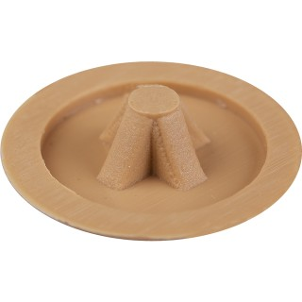 |  | 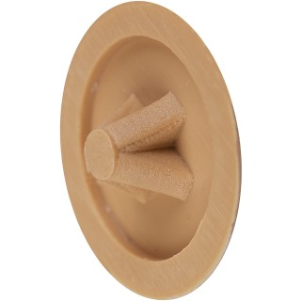 |  | 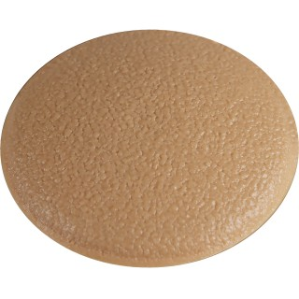 |  | 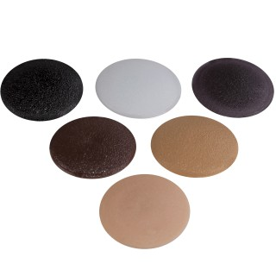
Артикул |  | Цвет |  | от 10000 | от 5000 | от 1000 | от 500 | от 100 | розница | Наличие на 05.08.2026
2КСЗ |  | серый |  | 0.60р. | 0.84р. | 1.08р. | 1.56р. | 2.04р. | 2.40р. | —
2КБЗ |  | белый (RAL 9003) |  | 0.60р. | 0.84р. | 1.08р. | 1.56р. | 2.04р. | 2.40р. | 51902
2КТКЗ |  | коричневый (RAL 8019) |  | 0.60р. | 0.84р. | 1.08р. | 1.56р. | 2.04р. | 2.40р. | —
2КЧЗ |  | черный (RAL 9005) |  | 0.50р. | 0.70р. | 0.90р. | 1.30р. | 1.70р. | 2.00р. | 60040
2КССЗ |  | св.серый (RAL 7040) |  | 0.60р. | 0.84р. | 1.08р. | 1.56р. | 2.04р. | 2.40р. | 50923
2КБЖЗ |  | бежевый |  | 0.60р. | 0.84р. | 1.08р. | 1.56р. | 2.04р. | 2.40р. | 15184
2КЖЗ |  | желтый |  | 0.60р. | 0.84р. | 1.08р. | 1.56р. | 2.04р. | 2.40р. | 40894
2КЗЗ |  | зеленый |  | 0.60р. | 0.84р. | 1.08р. | 1.56р. | 2.04р. | 2.40р. | 44998
2ККЗ |  | красный |  | 0.60р. | 0.84р. | 1.08р. | 1.56р. | 2.04р. | 2.40р. | 57998
2ККЧЗ |  | коричневый |  | 0.60р. | 0.84р. | 1.08р. | 1.56р. | 2.04р. | 2.40р. | 25490
2КСНЗ |  | синий |  | 0.60р. | 0.84р. | 1.08р. | 1.56р. | 2.04р. | 2.40р. | 54994
2КТСЗ |  | т.серый |  | 0.60р. | 0.84р. | 1.08р. | 1.56р. | 2.04р. | 2.40р. | 21972
 | Все цены указаны в рублях и включают в себя НДС. Все цены указаны при условии 100% предоплаты и действительны в течение 5 дней. Все цены указаны при условии самовывоза продукции со склада в г. Чита (для иногородних клиентов доставка до склада ТК в г. Чита бесплатна). Все цены указаны за стандартный цвет для каждого вида изделия (изменение цвета на любой из предлагаемой палитры +20% к стоимости, изменение цвета на любой по системе RAL +50% к стоимости). О возможных сроках поставки заказного товара, необходимо уточнять заранее

